手順
AMI取得手順書

【作業概要説明】
本手順はAMI取得を実施する手順である。

【操作対象】
AWS EC2 コンソール

【操作担当者】
ISIDサービスデスク担当者

【作業端末】
本番・研修・開発環境：AWSコンソール管理端末

番号 | 操作項目 | 操作方法 | 確認方法 | チェック | 開始時間 | 終了時間 | 作業担当者 | 作業確認者 | 備考
1 | 端末ログイン | ■本番・研修・開発環境 AWSコンソール管理端末→AWSコンソール ＃作業用のロールはAWS管理コンソールの「保守運用用アカウント」を利用する。 | 左記ログインにおいてエラーが発生しないこと。 | □
2 | AWSコンソールからEC2サービスを開く | AWSコンソール検索窓に「EC2」と入力し、EC2画面を開く。 |  | □
3 | EC2インスタンスの停止 | 下記手順書を参照し、対象のEC2インスタンスを停止する。 ・EC2停止、起動手順書 | - | □
4 | AMIの取得-1 | EC2コンソール画面から３で停止したEC2インスタンスを選択し、画面上部のアクション - イメージとテンプレート - イメージを作成を押す。 | ※各行毎のEC2インスタンス情報は以下のファイルを参照のこと。 横浜銀行： 別紙_運用手順書用サービス設定値一覧_横浜銀行.xlsx EC2シート 東日本銀行 別紙_運用手順書用サービス設定値一覧_東日本銀行.xlsx EC2シート | □
 | AMIの取得-2 | 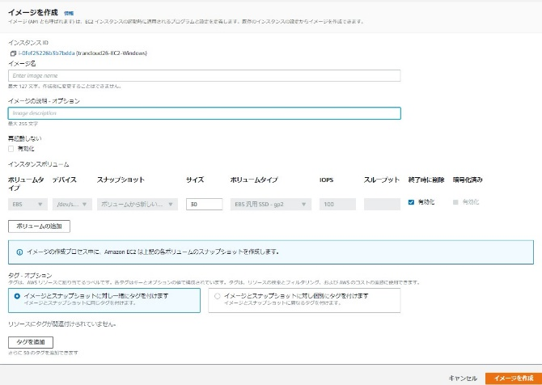 以下設定を実施し、画面下部のイメージを作成ボタンを押す。 ・イメージ名：”EC2インスタンス名”_yyyymmdd 例 wc-prod-tky-bat-ec2-01_20220221 ・説明："作業名"_”EC2インスタンス名”_yyyymmdd 例 SecurityPatch_wc-prod-tky-bat-ec2-01_20220221 ・インスタンスボリューム 終了時に削除の有効かにチェック
 | AMIの取得-3 | EC２コンソール画面の左ペインからAMIを選択し、AMIの一覧から取得したマシンイメージが作成されていること、ステータスが保留中となっていることを確認する。※保留中ステータスはAMIの作成中。 | AMI一覧から対象のAMIのステータスが利用可能となり、AMI取得が完了したことを確認する。 | □
1 | 不要AMIの削除 | 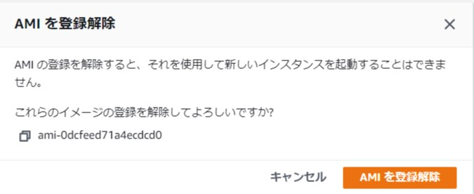 同一のEC２インスタンスに対するAMIの保管世代数は3世代となっているため、3世代を超える過去のAMIについては手動で削除する。 AMIの一覧から削除対象のAMIをにチェックし、画面上部のアクション - AMIを登録解除を選択する。 確認画面が表示されるのでAMIを登録解除を押す。 | AMI一覧から対象のAMIが削除されていることを確認する。 | □
2 | 同作業の繰り返し | 他にも作業対象とするサーバがある場合は、1から6の作業を繰り返す | -
3 | AWSコンソールの終了 端末ログオフ | ブラウザを閉じてAWSコンソールを終了し、各環境ごと以下の手順を実施する。 ■本番・研修・開発環境 AWSコンソール管理端末からログオフを実施する。 | AWSコンソールの終了および、AWSコンソール管理端末からのログオフを確認する。 | □

